AHD 6000
 | Schemat:
 |  | NVB-6025JB NVB-6025JB/7043 | NVB-6030JB NVB-6030JB/7043 | NVB-6035JB NVB-6035JB/7043 | NVB-4000JB | NVB-5300JB | NVB-5100JBS | NVB-6000WB NVB-6000WB/7043 | NVB-6050JB NVB-6050JB/7043 | NVB-6055JB NVB-6055JB/7043 | U-BOX
 | 6000-H-S2
6H-S 6H-SL
 | 6000-H-M1
6H-M
 | 6000-VE-S2
6VE-S
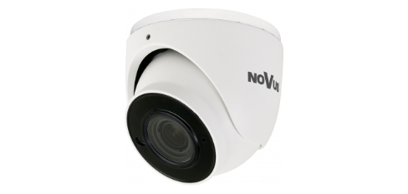 | 6000-VE-B2
6VE-M

IP 4000
 | Schematy:
 |  | NVB-4000JB | NVB-4005JB | NVB-4010JB | NVB-8005JB | NVB-8000PA | NVB-4015JB | NVB-4000WB | NVB-4010WB | U-BOX | NVB-4000PA | NVB-4000CA | NVS-4020JBD | NVB-SD6500JB
 | 4000-VE-S1
4VE-S
 | 4000-H-S1
4H-S
 | 4000-VE-M1
4VE-M
 | 4000-VE-B1
4VE-B
 | 4000-VE-B2
4VE-B1
 | 4000-H-M1
4H-M
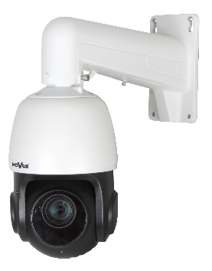 | 4000-SD
4SD

NVB-6050PA

NVB-4020WB + NVB-4020C Uwaga: oba akcesoria muszą być stosowane łącznie

NVB-4000PA

NVB-4000CA

NVB-SD6500PA

NVB-SD6500CA

IP 5000
 | Schemat:
 |  | NVB-8000PA | NVB-5100PA | NVB-8060JB | NVB-8005JB | NVB-8060WB | U-BOX
 | 5000-M1
NVIP-4DN5002H/IRH-1P
 | 5000-LPR
NVIP-6DN5021H/IRH-1P NVIP-6DN5022H/IRH-1P NVIP-T500XH-1P NVIP-2DN5021H/IRH-1P/LPR
 | 5000-F1
NVIP-6DN5060V/IRH-2P NVIP-12DN5060V/IRH-2P
 | 5000-V1
NVIP-4DN5042V/IRH-2P

NVB-8060JB
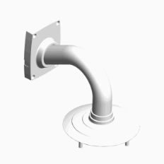
NVB-8060WB

Do zamontowania kamery może być konieczne użycie dodatkowych śrub i nakrętek, nie wchodzących w skład zestawu adaptera / To mount the camera may be necessary to use additional screws and nuts, not included in the adapter kit

IP 6000
 | Schemat: |  |  |  |  |  |  |  |  |  |  |  |  |  |  |  |  |  |  | 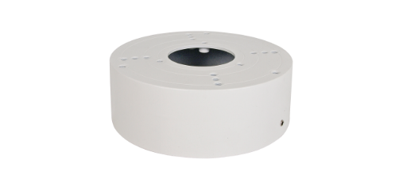
Typ obudowy: |  | NVB-6025JB NVB-6025JB/7043 | NVB-6030JB NVB-6030JB/7043 | NVB-6035JB NVB-6035JB/7043 | NVB-6040JB | NVB-6015VB | NVB-4000JB | NVB-4005JB | NVB-5300JB | NVB-5100JBS | NVB-6000CA | NVB-6000PA | NVB-SD6000CB | NVB-6000WB NVB-6000WB/7043 | NVB-6600CB | NVB-6600WB | NVB-6045JB | NVB-4010JB | NVB-6050PA NVB-6050PA/7043 | NVB-6050JB NVB-6050JB/7043 | NVB-6050JB-II NVB-6050JB-II/7043 | NVB-6055JB NVB-6055JB/7043 | U-BOX | NVB-6030FMB | NVB-6020FMB | NVB-SD6500JB | NVB-6081CAP | NVB-6082CAP | NVB-6083CAP
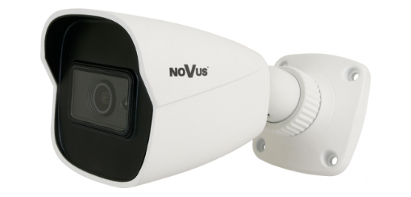 | 6000-H-S2
6H-S 6H-SL |  |  |  | FROM SN / OD SN: NVB6035JB191020XXXX |  |  |  |  |  |  |  |  |  |  |  |  |  |  | FROM SN / OD SN: NVB6050PA200610XXXX
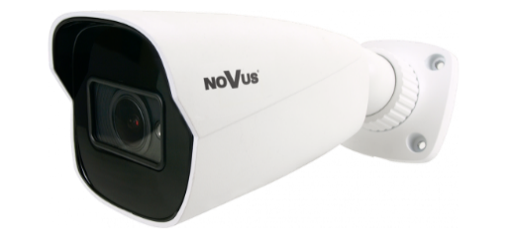 | 6000-H-M1
6H-M |  |  |  | FROM SN / OD SN: NVB6035JB191020XXXX |  |  |  |  |  |  |  |  |  |  |  |  |  |  | FROM SN / OD SN: NVB6050PA200610XXXX
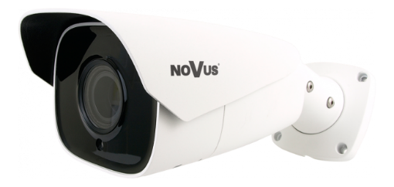 | 6000-H-B2
6H-B |  |  |  |  |  |  |  |  |  |  |  |  |  |  |  |  |  |  |  |  |  | FROM SN / OD SN: NVB6055JB200921XXXX
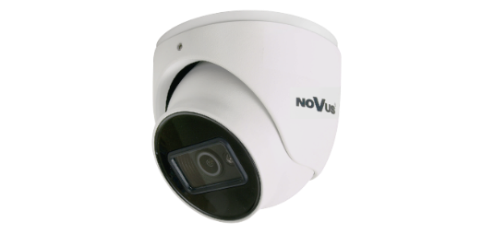 | 6000-VE-S2
6VE-S
 | 6000-VE-B2
6VE-M
 | 6000-V-S1
6VE-SL 6V-M
 | 6000-V-B2 |  |  | * Installation method - see instructions under the table. * Sposób montażu - patrz wskazówki pod tabelą.
6V-B
 | 6000-V-P1
6V-S 6P
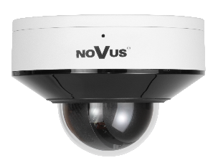 | 6000-V-SD
6V-SD
 | 6000-SD2
6SD-M
 | 6000-SD4
6SD-B
 | 6000-F1
6F

NVB-6005JB

NVB-6025JB NVB-6025JB/7043

NVB-6030JB NVB-6030JB/7043

NVB-6035JB NVB-6035JB/7043

NVB-6040JB

NVB-6000CA

NVB-6000PA NVB-6000PA/7043

NVB-6015VB

NVB-6050PA NVB-6050PA/7043

NVB-SD6500PA

NVB-SD6500CA
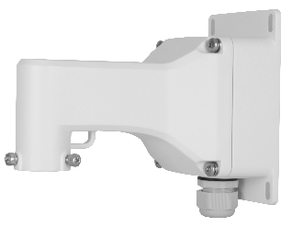
NVB-6080WB

 |  |  |  | * Aby zamontować kamerę należy: - zdemontowac pokrywę z adaptera i wykręcić z niej śruby mocujące - w podstawie kamery umieścić silikonowy element uszczelniający wycięcie na kabel - umieścić kamerę na korpusie adaptera i przykręcić wkrętami zdemontowanymi z pokrywy

 |  |  |  | * To mount the camera: - remove the cover from the bracket and unscrew the fastening screws - put a silicone element for sealing the cable cutout in the base of the camera - place the camera on the bracket body and fix it with the screws removed from the cover

IP 8000
 | Schemat:
 |  | NVB-8000PA | NVB-8060JB | NVB-8560JB | NVB-6000CA | NVB-6000PA | NVB-SD6000CB | NVB-8005JB | NVB-8060WB | NVB-8501CAP | NVB-SD8500CA | NVB-SD8500PA | NVB-SD8500JB
 | 8000-H
8H
 | 8000-H1-T
8H-T
 | 8000-F1
8F1
 | 8000-F2
8F2
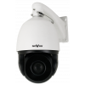 | 8000-SD1
8SD

NVB-8060JB

NVB-8005JB

NVB-5300JB

NVB-8060WB
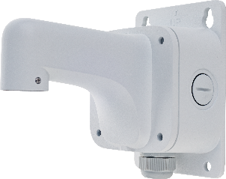
NVB-8501WB
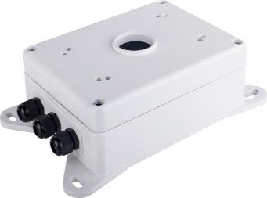
NVB-SD8500JB

